German Network
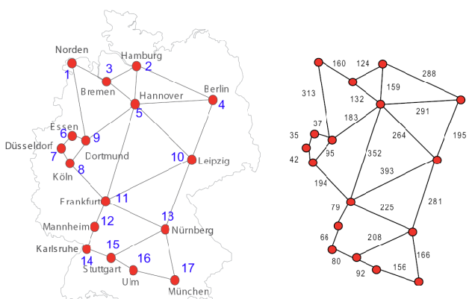
Node ID | Name |  | 1 | 2 | 3 | 4 | 5 | 6 | 7 | 8 | 9 | 10 | 11 | 12 | 13 | 14 | 15 | 16 | 17
1 | Norden | 1 | 0 | 0 | 160 | 0 | 0 | 0 | 0 | 0 | 313 | 0 | 0 | 0 | 0 | 0 | 0 | 0 | 0
2 | Hamburg | 2 | 0 | 0 | 124 | 288 | 159 | 0 | 0 | 0 | 0 | 0 | 0 | 0 | 0 | 0 | 0 | 0 | 0
3 | Bremen | 3 | 160 | 124 | 0 | 0 | 132 | 0 | 0 | 0 | 0 | 0 | 0 | 0 | 0 | 0 | 0 | 0 | 0
4 | Berlin | 4 | 0 | 288 | 0 | 0 | 291 | 0 | 0 | 0 | 0 | 195 | 0 | 0 | 0 | 0 | 0 | 0 | 0
5 | Hannover | 5 | 0 | 159 | 132 | 291 | 0 | 0 | 0 | 0 | 183 | 264 | 352 | 0 | 0 | 0 | 0 | 0 | 0
6 | Essen | 6 | 0 | 0 | 0 | 0 | 0 | 0 | 35 | 0 | 37 | 0 | 0 | 0 | 0 | 0 | 0 | 0 | 0
7 | Düsseldorf | 7 | 0 | 0 | 0 | 0 | 0 | 35 | 0 | 42 | 0 | 0 | 0 | 0 | 0 | 0 | 0 | 0 | 0
8 | Köln | 8 | 0 | 0 | 0 | 0 | 0 | 0 | 42 | 0 | 95 | 0 | 194 | 0 | 0 | 0 | 0 | 0 | 0
9 | Dortmund | 9 | 313 | 0 | 0 | 0 | 183 | 37 | 0 | 95 | 0 | 0 | 0 | 0 | 0 | 0 | 0 | 0 | 0
10 | Leipzig | 10 | 0 | 0 | 0 | 195 | 264 | 0 | 0 | 0 | 0 | 0 | 393 | 0 | 281 | 0 | 0 | 0 | 0
11 | Frankfurt | 11 | 0 | 0 | 0 | 0 | 352 | 0 | 0 | 194 | 0 | 393 | 0 | 79 | 225 | 0 | 0 | 0 | 0
12 | Mannheim | 12 | 0 | 0 | 0 | 0 | 0 | 0 | 0 | 0 | 0 | 0 | 79 | 0 | 0 | 66 | 0 | 0 | 0
13 | Nürnberg | 13 | 0 | 0 | 0 | 0 | 0 | 0 | 0 | 0 | 0 | 281 | 225 | 0 | 0 | 0 | 208 | 0 | 166
14 | Karlsruhe | 14 | 0 | 0 | 0 | 0 | 0 | 0 | 0 | 0 | 0 | 0 | 0 | 66 | 0 | 0 | 80 | 0 | 0
15 | Stuttgart | 15 | 0 | 0 | 0 | 0 | 0 | 0 | 0 | 0 | 0 | 0 | 0 | 0 | 208 | 80 | 0 | 92 | 0
16 | Ulm | 16 | 0 | 0 | 0 | 0 | 0 | 0 | 0 | 0 | 0 | 0 | 0 | 0 | 0 | 0 | 92 | 0 | 156
17 | München | 17 | 0 | 0 | 0 | 0 | 0 | 0 | 0 | 0 | 0 | 0 | 0 | 0 | 166 | 0 | 0 | 156 | 0

